Модуль 2
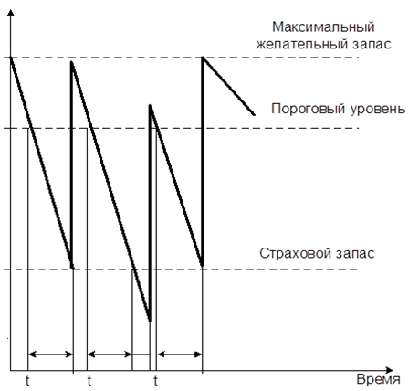
Показатель | Значение
1. Потребность, шт. | 10568 | 333
2. Оптимальный размер заказа, шт. | 238.83714497
3. Время поставки, дни | 10
4. Возможная задержка поставки, дни | 2
5. Ожидаемое дневное потребление, шт./день | 46.761061947 | 562
6.Срок расходования заказа, дни | 5.1076073773
7. Ожидаемое потребление за время поставки, шт. | 467.61061947
8. Максимальное потребление за время поставки, шт. | 561.13274336
9. Гарантийный запас, шт. | 93.522123894
10. Пороговый уровень запаса, шт. | 561.13274336
11. Максимальный желательный запас, шт. | 332.35926887
12. Срок расходования запаса до порогового уровня, дни, шт. | 4.8923926227 | 94

Вывод: | при проведении анализа было выявлено что максимальный желательный запас комплектующих изделий составил 333, пороговый уровень 562 а страховой запас 94

